04_05_チャット履歴画面
画面名 | チャット履歴画面 | ID | 4 | 作成者 | 佐藤豊 | 作成日 | 2023-10-05
 |  |  |  | 変更者 |  | 更新日
説明

画面イメージ
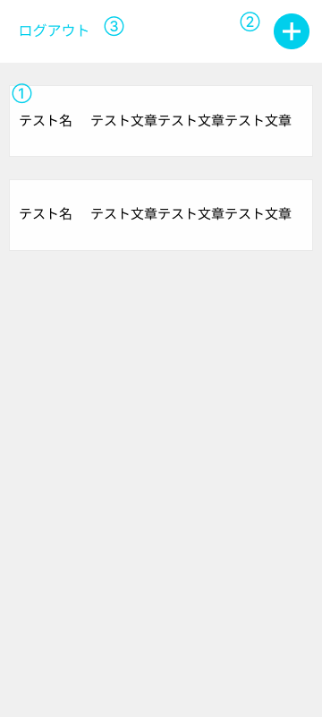 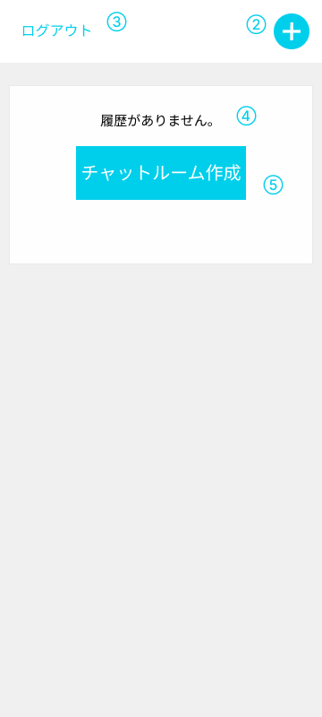

項目定義

No | 項目名 | 表示名 | I/O | オブジェクト | 備考
1 | リスト | アカウント名 メッセージ | 出力 | text | 履歴がない場合、非表示
2 | チャットルーム作成ボタン | チャットルーム作成ボタン | 出力 | button
3 | ログアウト | ログアウト | 出力 | text
4 | 履歴なしメッセージ | 履歴がありません。 | 出力 | text | 履歴がない場合、表示
5 | チャットルーム作成 | チャットルーム作成ボタン | 出力 | button | 履歴がない場合、表示
6
7

画面遷移

リンク | トリガー | 画面名 | 遷移方法 | 遷移タイプ | 備考
2 | チャットルーム作成ボタン | チャットルーム作成画面 | ボタンクリック | 通常遷移
3 | ログアウト | ログイン画面 | クリック | 通常遷移
5 | チャットルーム作成ボタン | チャットルーム作成画面 | ボタンクリック | 通常遷移

アクション

リンク | トリガー | アクション概要 |  |  | 備考

メッセージ

表示場所 | 確認対象(No) | メッセージ表示条件 | メッセージ内容 |  | 備考

